상품제안서
르웨이 휴대용 여행용 볼록 거울 | 상품코드: S46550

 |  |  |  |  |  |  | 02-713-8555 | www.synergygift.co.kr
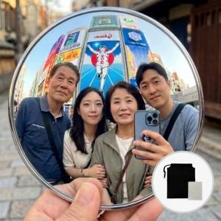  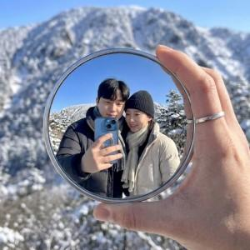

【상세/제작정보】 | <p><span style="font-size: 18.6667px;">※ UV 컬러인쇄 약 3주 소요, 별도문의(1천개 부터 진행가능)</span></p>

【인쇄/포장옵션】 | 스티커 / 비닐지퍼백

【공급단가】 | 수량 | 100~ | 1,000~ | 3,000~ | 5,000~ | 10,000~
*VAT별도 | 단가 | 1,830원 | 1,770원 | 1,720원 | 1,610원 | 1,560원

【상품 URL】 | https://www.synergygift.co.kr:443/src/goods_detail.php?gdno=46550

